林业美化清单
林业美化绿化项目清单
序号 | 位置 | 图例 | 苗木 | 规格CM | 单位 | 数量 | 苗木单价 | 总价 | 备注
1 | 东占入口及道路沿线 | 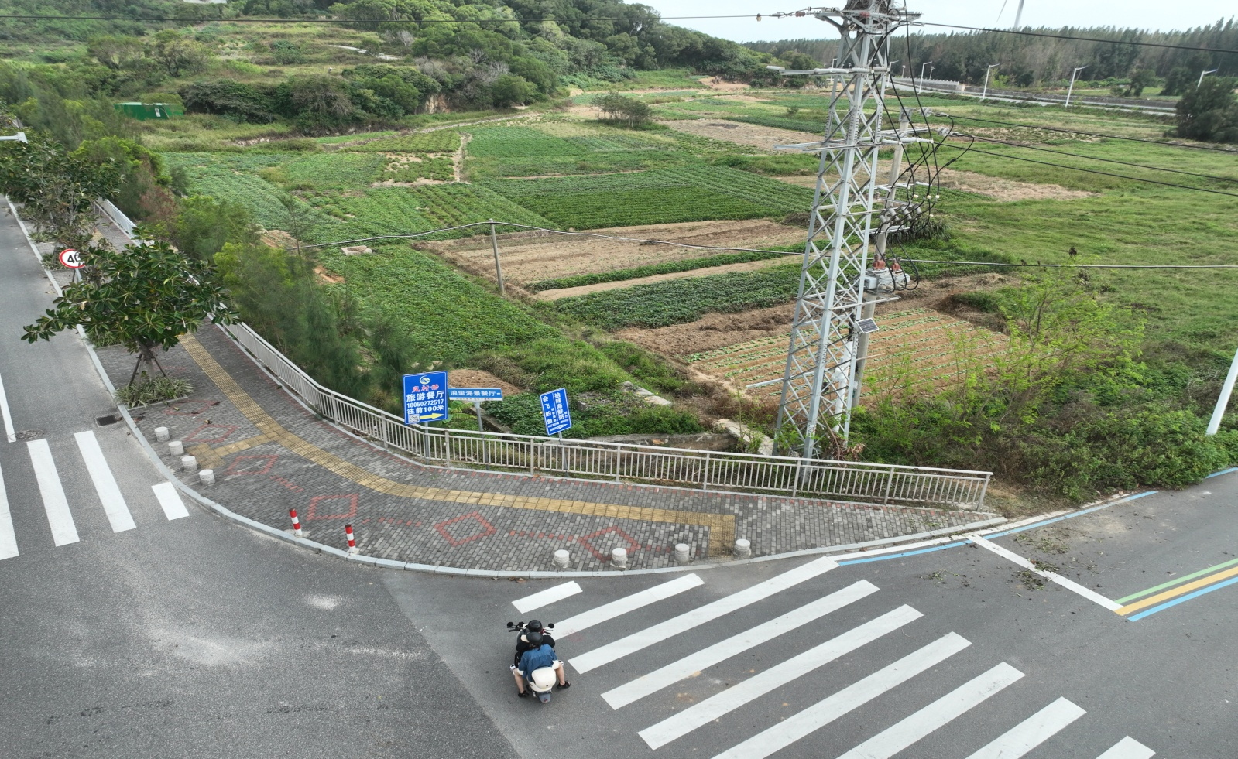 | 夹竹桃 | 3-5枝 H100-120 | 株 | 90
2 | 白沙村民宿前斜坡 | 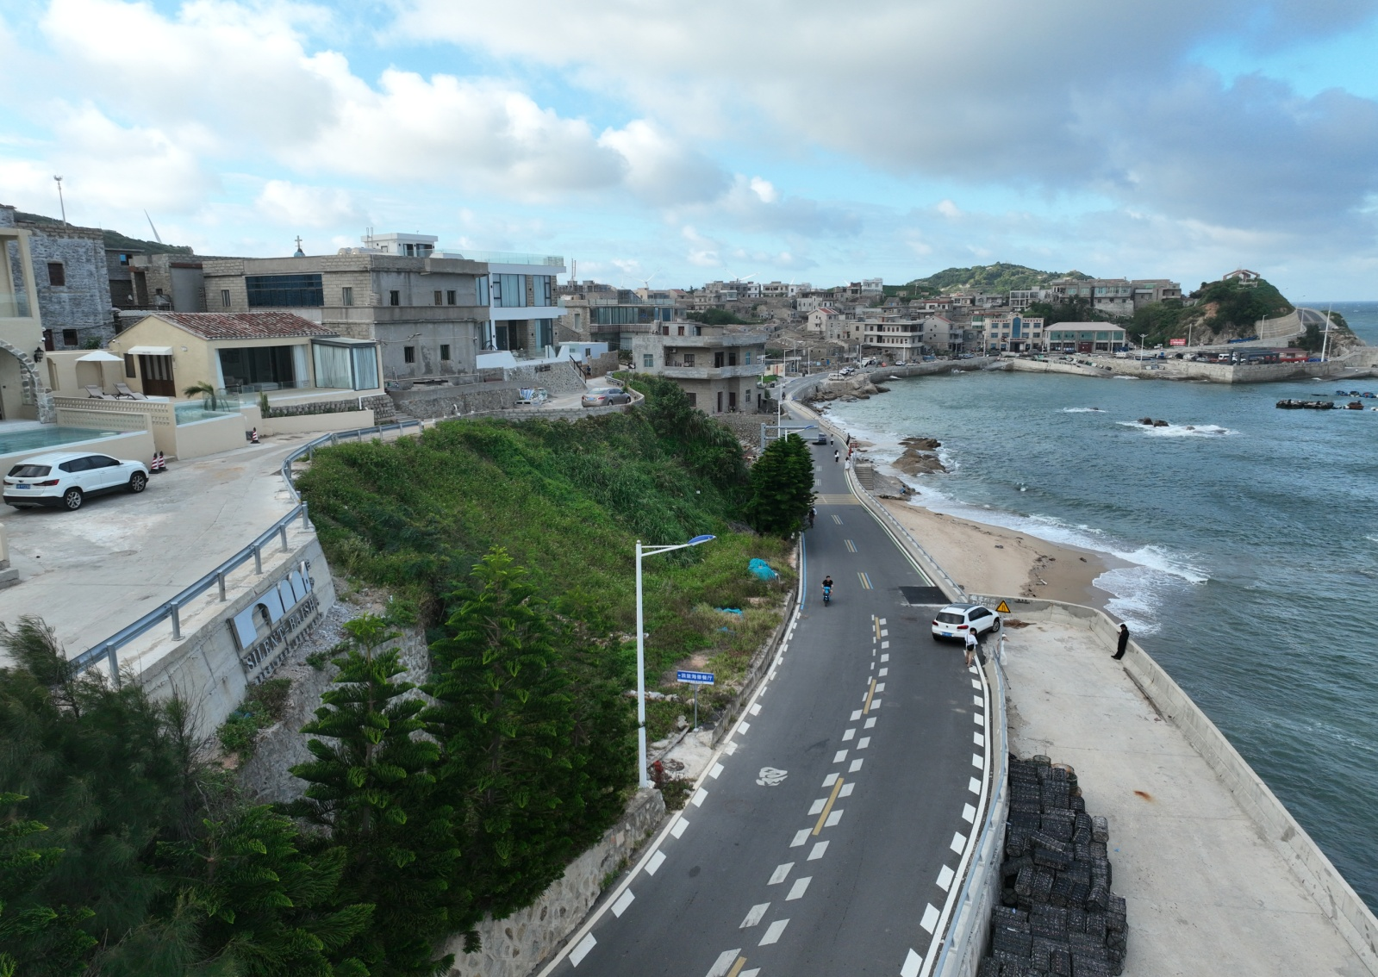 | 三角梅 | H60-80 | 株 | 20
 |  |  | 夹竹桃 | 3-5枝 H100-120 | 株 | 130
3 | 白胜村蹦床旁 | 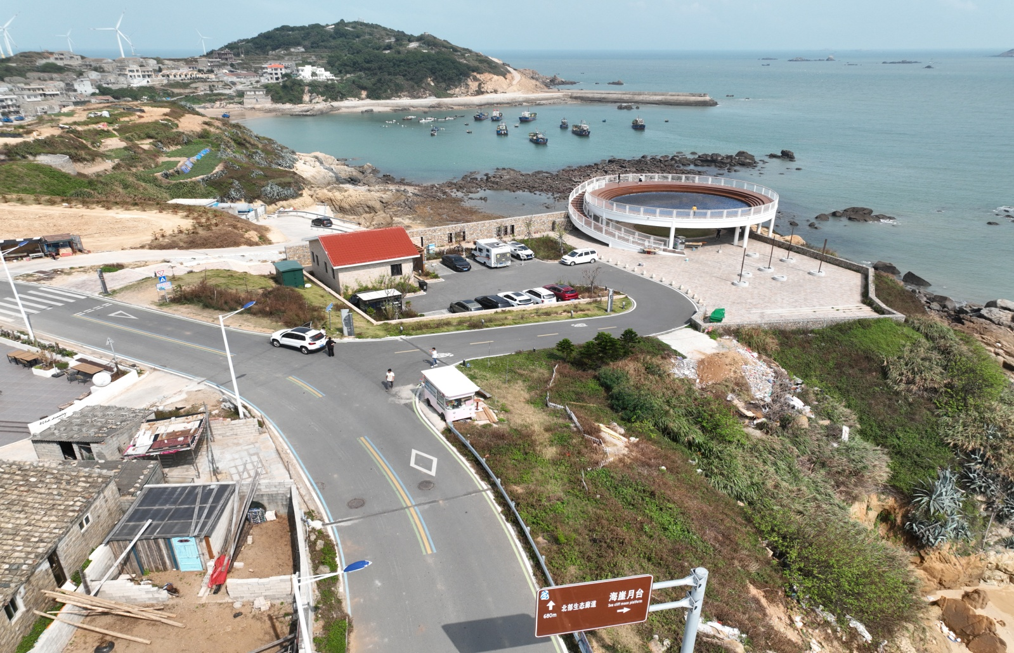 | 马尼拉草皮 |  | 平方 | 180
4 | 钟门村 | 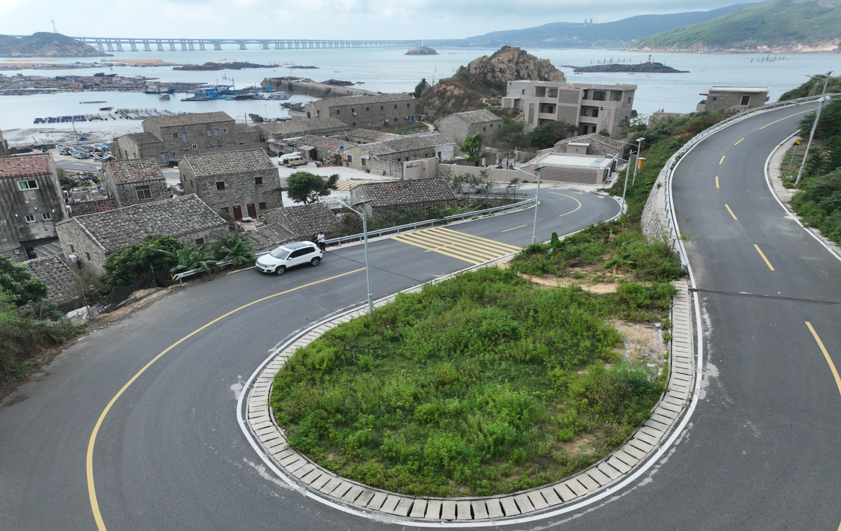 | 马尼拉草皮 |  | 平方 | 500
5 | 青峰村停车场 | 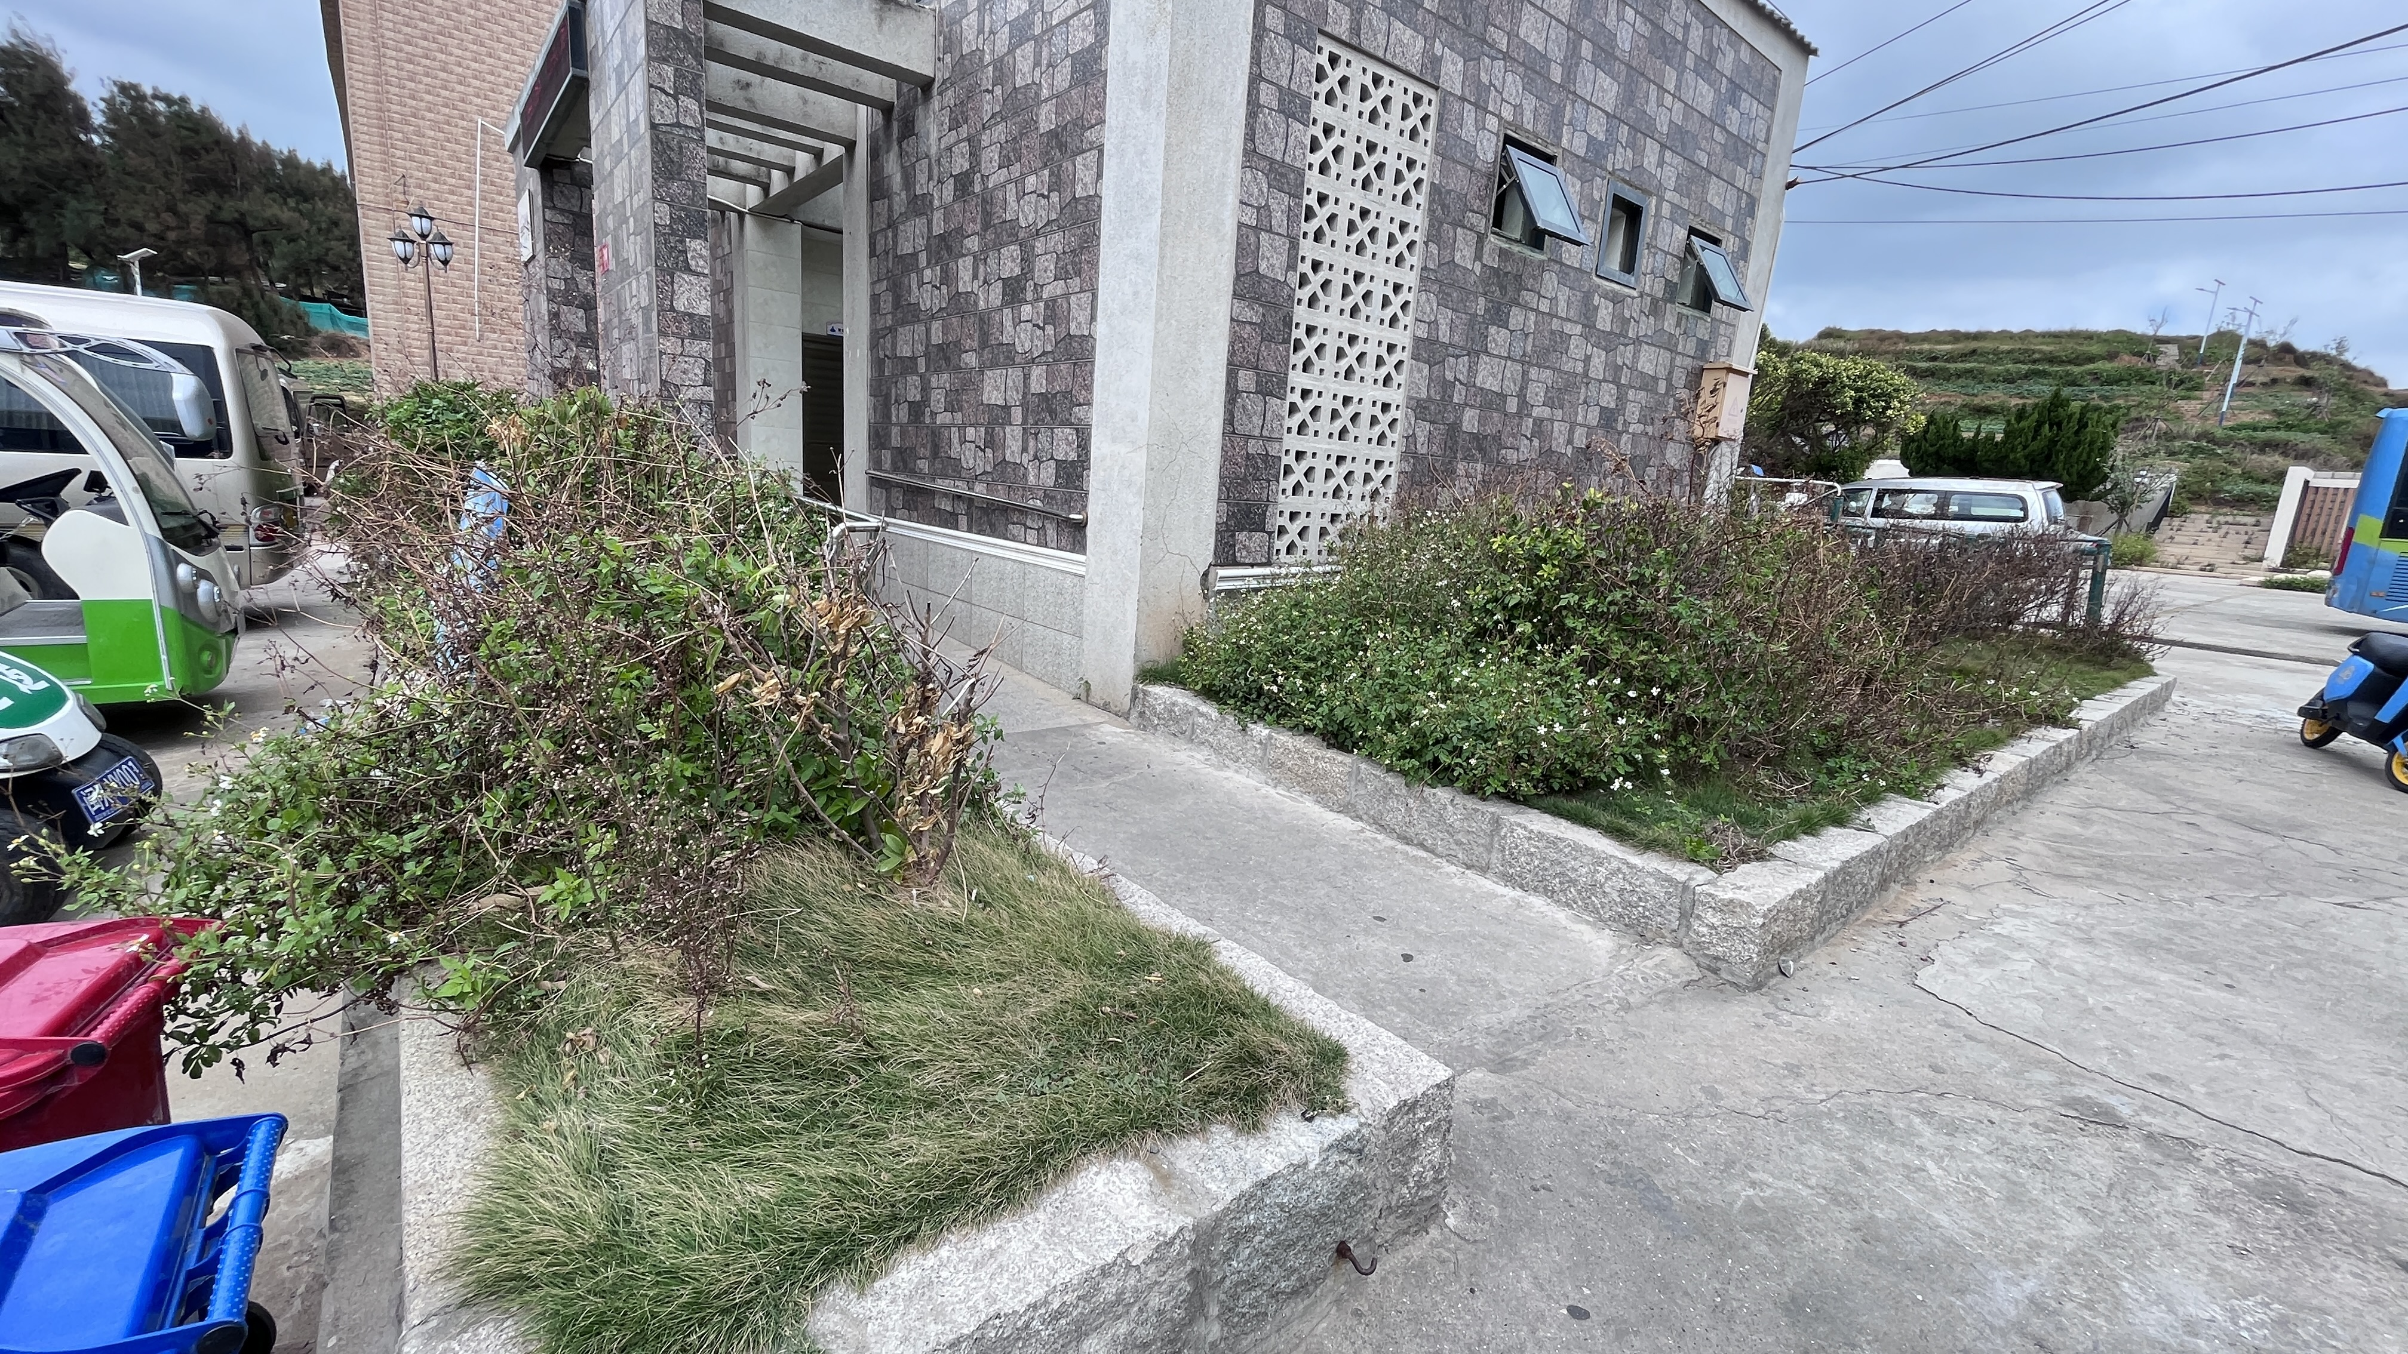 | 非洲茉莉 | H80-100 | 株 | 8
 | 合计
注：1、乔木栽植密度3*3m
2、以上报价不包含养护费，种植完毕由甲方安排养护。

